ライフプラン
ライフプランシート
 | A.生活費(4人世帯の平均値) |  |  |  |  |  |  |  |  | A.生活費 |  |  |  |  | 家族4人 |  | 旦那様 |  |  | 奥様 | お子様 |  | お子様
 | 1 | 食費 |  |  | 朝 |  | ー |  |  | 1 | 食費 |  |  | 朝/日 | 0円
 |  |  |  |  | 昼 |  | ー |  |  |  |  |  |  | 昼/日 | 0円
 |  |  |  |  | 晩 |  | ー |  |  |  |  |  |  | 晩/日 | 0円
 |  |  |  |  |  |  | 84430円 |  |  |  |  |  |  |  | 0円 |  | 0円
 | 2 | 住居関連(家賃外) |  |  |  |  | 18552円 |  |  | 2 | 住居関連(家賃外) |  |  |  | 0円
 | 3 | 光熱費 |  |  |  |  | 22443円 |  |  | 3 | 光熱費 |  |  |  | 0円
 | 4 | 家具・家事 |  |  |  |  | 13469円 |  |  | 4 | 家具・家事 |  |  |  | 0円
 | 5 | ファッション |  |  |  |  | 12157円 |  |  | 5 | ファッション |  |  |  | 0円
 | 6 | 保険・医療 |  |  |  |  | 12500円 |  |  | 6 | 保険・医療 |  |  |  | 0円
 | 7 | 交通費(自動車含) |  |  |  |  | 30800円 |  |  | 7 | 交通費(自動車含) |  |  |  | 0円
 | 8 | 通信費 |  |  |  |  | 14829円 |  |  | 8 | 通信費 |  |  |  | 0円
 | 9 | 教育費 |  |  |  |  | 25354円 |  |  | 9 | 教育費 |  |  |  | 0円
 | 9 | 娯楽・旅行 |  |  |  |  | 31912円 |  |  | 9 | 娯楽・旅行 |  |  |  | 0円
 | 10 | 美容院 |  |  |  |  | 21927円 |  |  | 10 | 美容院 |  |  |  | 0円
 | 11 | 小遣い |  |  |  |  | 8105円 |  |  | 11 | 小遣い |  |  |  | 0円
 | 12 | 交際費 |  |  |  |  | 8679円 |  |  | 12 | 交際費 |  |  |  | 0円
 | 15 | その他 |  |  |  |  | 3246円 |  |  | 15 | その他 |  |  |  | 0円
 |  | 月額支出合計 |  |  |  |  | 293574円 |  |  |  | 月額支出合計 |  |  |  | 0円
 |  | ※出典：総務省統計局 2020年度 家計調査 |  |  |  |  |  |  |  |  |  |  |  |  | ↓ |  |  |  | 年金受給額 |  |  | 必要金額
 |  |  |  |  |  |  |  |  |  |  | 年間支出 |  |  |  | 0万円 |  | ー |  | 0万円 |  | ＝ | 0万円
 | 現在 |  |  | 定年 or FIRE |  |  |  |  |  |  |  |  |  |  |  |  |  |  | ※税引後目安
 |  |  |  |  |  |  |  |  |  |  | 積立運用(複利計算) |  |  |  |  | 参考計算(課税なし)
 | 30 |  |  | ⇨ |  |  | 50 |  |  |  | 利率(%) |  | 必要資産 |  |  | 積立月額 |  | ※課税考慮

 |  |  | 歳 |  |  |  |  | 歳 |  |  | 10 |  | 0万円 |  |  | ¥0
 |  |  |  | 残り |  |  |  |  |  |  | 8 |  | 0万円 |  |  | ¥0
 |  |  |  |  |  |  |  |  |  |  | 5 |  | 0万円 |  |  | ¥0
 |  |  |  | 20 |  |  |  |  |  |  | 4 |  | 0万円 |  |  | ¥0
 |  |  |  |  |  | 年 |  |  |  |  | 3 |  | 0万円 |  |  | ¥0

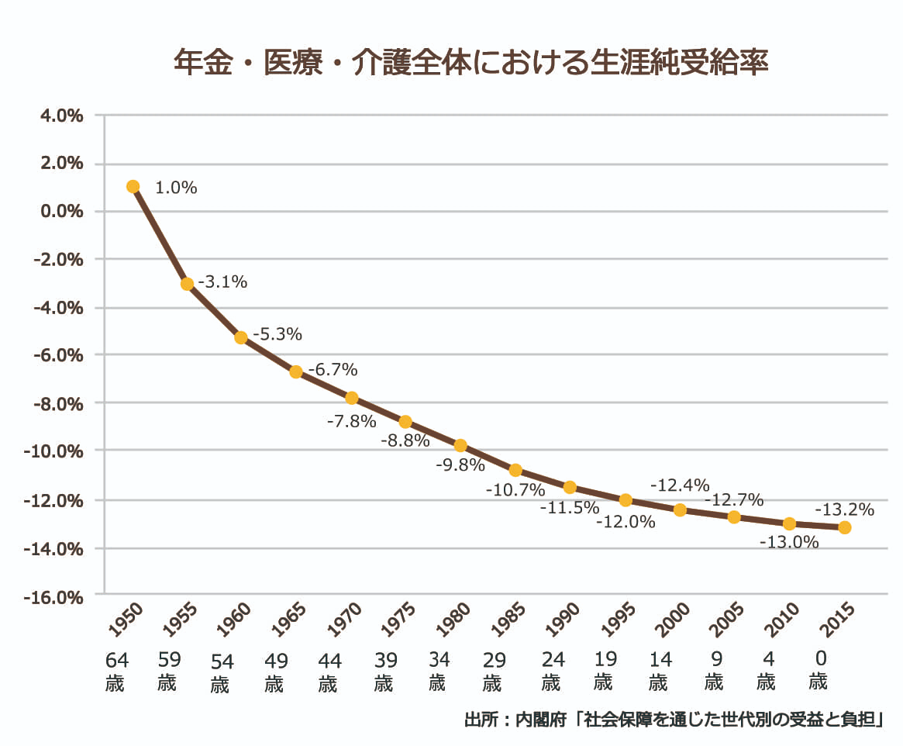
 |  |  |  |  |  |  | 建設費 |  | 月額返済額
 | FALSE | マイホーム(平均) |  |  |  |  | 3452万円 |  | 93300円 |  | ※出典：住宅支援機構 2019年度フラット35 注文住宅融資利用者調査

 | FALSE | 賃貸 or 住宅ローン |  |  |  |  |  |  | 90000円

 | 【年金】 |  |  |  |  |  |  |  | 受給月額 |  |  | 世代別払い損換算
※ 現 時 点 で の 計 算 | FALSE | 自営(夫)+専業主婦(妻) |  |  |  |  |  |  | 112565円 |  | ⇨ | 100521円
 | FALSE | 会社員(夫)+専業主婦(妻) |  |  |  |  |  |  | 218469円 |  | ⇨ | 195093円
 | FALSE | 会社員(夫)+会社員(妻) |  |  |  |  |  |  | 264929円 |  | ⇨ | 236582円
 | FALSE | 年金もらえない派 |  |  |  |  |  |  | 0円 |  |  | 0円
 | ※出典：厚生労働省年金局「令和元年度 厚生年金保険・国民年金事業の概況」

